المؤشرات الكلية

سوق العراق للاوراق المالية
جلسة الاثنين 2025/11/17 |  |  |  | تقرير أسعار الأسهم المتداولة واخبار الشركات
الجلسة (205)

الاسهم المتداولة المدرجة و OTC |  |  | 17,139,790,330 |  |  | قيمة الأسهم المتداولة المدرجة و OTC |  | 2,284,977,422 |  |  | صفقات الشركات المدرجة وOTC | 919
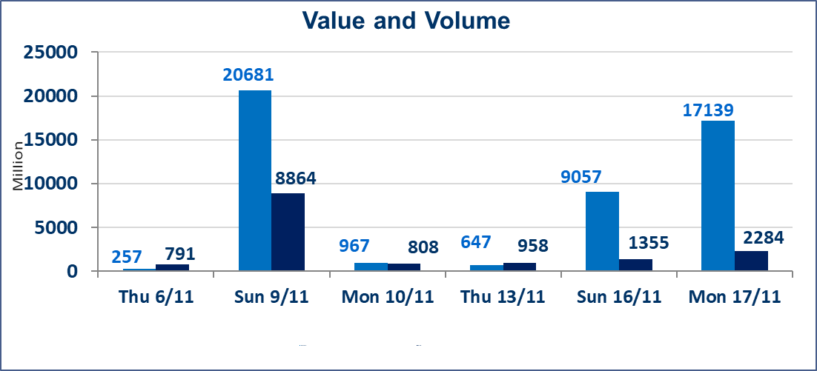
المؤشر60 ISX اليوم | 958.15 |  | نقطة |  |  | المؤشر15 ISX اليوم | 1176.71 | نقطة
المؤشر 60 ISX السابق | 957.96 |  | نقطة |  |  | المؤشر 15 ISX السابق | 1181.26 | نقطة
نسبة التغير | 0.02 |  | % |  |  | نسبة التغير | -0.39 | %
عدد النقاط | 0.19 |  | نقطة |  |  | عدد النقاط | -4.55 | نقطة

الشركات المدرجة | 104 | OTC | 11 | 115 |  | الشركات غير المتداولة المدرجة | 41 | OTC | 10 | 51
الشركات المتداولة | 46 | OTC | 0 | 46 |  | الشركات المرتفعة |  |  | 11
شركات الهيئة العامة |  |  |  | 4 |  | الشركات المنخفضة |  |  | 11
الموقوفة بقرار من هيأة الأوراق المالية |  |  |  | 13
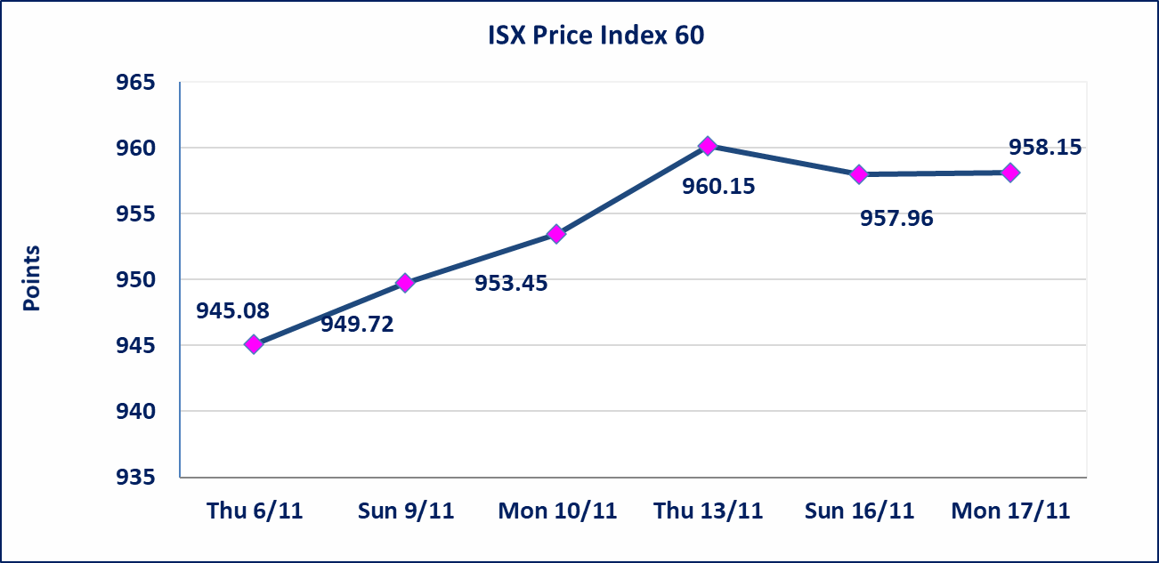
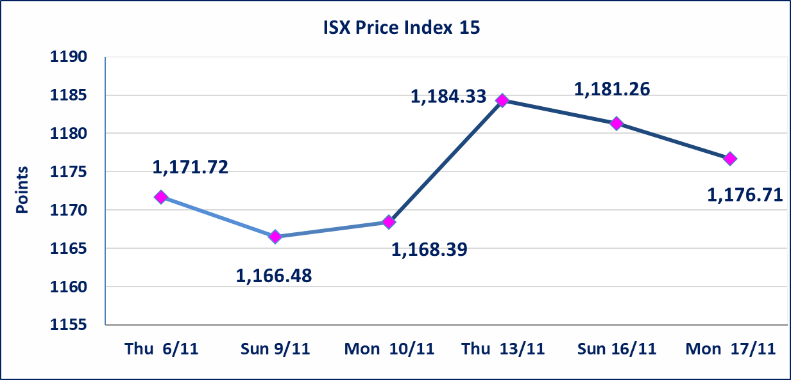

الاوامر الخاصة | نفذت شركة براعم الخير أمر متقابل مقصود على أسهم شركة مصرف الشرق الاوسط بعدد أسهم (16,250,000,000) سهم بقيمة (975,000,000) دينار ، في زمن الجلسة الاضافي (بعد الساعة 1 ظهراً) وفقاً لاجراءات تنفيذ الصفقات الكبيرة.
بابل للإنتاج الحيواني والنباتي (ABAP) | اجابة الشركة ان سبب ارتفاع سعر السهم يعود الى الوضع المادي حيث تحققت لدى الشركة ارباح وايرادات مالية أدت إلى إرتفاع سعر السهم لجلستين بكامل حدود نسبة التغير لجسلتي 11/10 و 2024/11/13. سيتم اعادة التداول من جلسة الاثنين 2025/11/17
البادية للتامين (NBAD) | تم البدء بعمليات ايداع شهادات اسهم المساهمين لشركة البادية للتأمين إعتباراً من جلسة الاثنين 2025/11/10 وسيتم اطلاق التداول اعتبارا من جلسة الاثنين 2025/12/1 بعد ايداع 5% من رأس المال او بعد مرور (21) يوم من تاريخ بدء الايداع في منصة الشركات غير المدرجة ISX-OTC.
الحد الأعلى والادنى للتغير في السعر | نسبة التغير في المنصة النظامية (15%)، نسبة التغير في المنصة الثانية (20%)، نسبة التغير في المنصة الثالثة (5%) إرتفاعاً وإنخفاضاً من سعر الاغلاق السابق.
Web site : www.isx-iq.net E-mail : info-isx@isx-iq.net |  |  |  |  | 07834000034 - 07711211522 : ص . ب :3607 العلوية الهاتف |  |  |  |  |  | بغداد /الكرادة/ قرب المسرح الوطني /مجاور مصرف الخليج التجاري

نسبة التغير
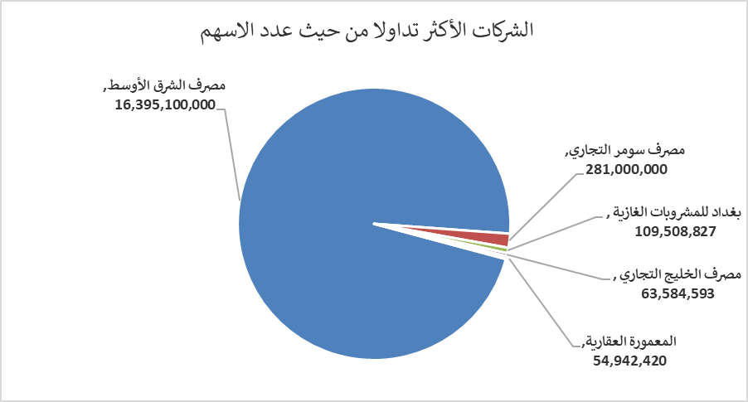
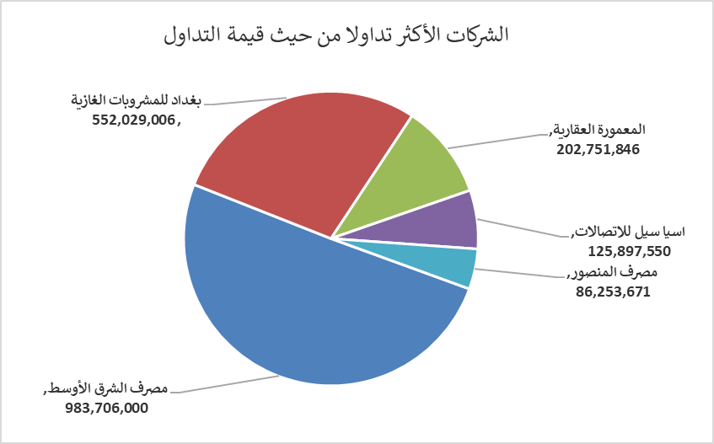
الشركات الأكثر ارتفاعاً وانخفاضاً

نسبة التغير لاسعار الاغلاق الاكثر ارتفاعاً |  |  |  | نسبة التغير لاسعار الاغلاق الاكثر انخفاضاً
اسم الشركة | اغلاق | التغير(%) | الاسهم المتداولة | اسم الشركة | اغلاق | التغير (%) | الاسهم المتداولة
بابل للإنتاج الحيواني والنباتي | 5.490 | 14.85 | 68,797 | مصرف الانصاري | 0.250 | -16.67 | 1,000,000
فندق فلسطين | 28.870 | 4.98 | 617,720 | الاهلية للانتاج الزراعي | 2.400 | -12.41 | 10,000
مصرف الاقتصاد | 0.240 | 4.35 | 11,471,134 | الامين للتأمين | 0.960 | -6.80 | 367,133
المعمورة العقارية | 3.750 | 4.17 | 54,942,420 | مصرف الدولي الاسلامي | 0.170 | -5.56 | 397,346
مصرف اشور الدولي | 0.270 | 3.85 | 16,500,000 | فندق بابل | 100.000 | -3.85 | 19,544

الشركات الاكثر نشاطا حسب الاسهم المتداولة (حجم التداول) |  |  |  | الشركات الاكثر نشاطا حسب القيمة المتداولة
اسم الشركة | اغلاق | التغير(%) | الاسهم المتداولة | اسم الشركة | اغلاق | التغير (%) | القيمة المتداولة
مصرف الشرق الأوسط | 0.060 | 0.00 | 16,395,100,000 | مصرف الشرق الأوسط | 0.060 | 0.00 | 983,706,000
مصرف سومر التجاري | 0.110 | 0.00 | 281,000,000 | بغداد للمشروبات الغازية | 5.070 | 0.20 | 552,029,006
بغداد للمشروبات الغازية | 5.070 | 0.20 | 109,508,827 | المعمورة العقارية | 3.750 | 4.17 | 202,751,846
مصرف الخليج التجاري | 0.280 | 0.00 | 63,584,593 | اسيا سيل للاتصالات | 13.150 | 0.92 | 125,897,550
المعمورة العقارية | 3.750 | 4.17 | 54,942,420 | مصرف المنصور | 2.030 | 0.00 | 86,253,671

